latihan 1 nomor 1
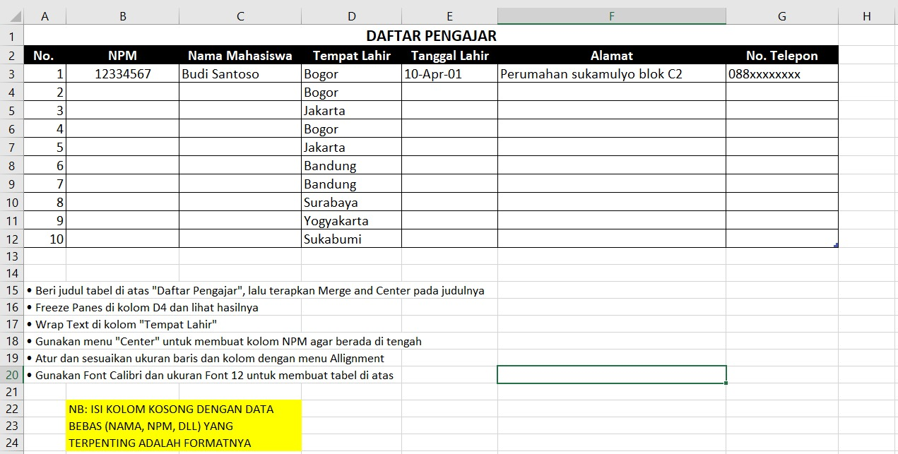
Daftar Pengajar
No | NPM | Nama Mahasiswa | Tempat Lahir | Tgl Lahir | Alamat | No.Hp
1
2
3
4
5
6
7
8
9
10

LATIHAN 1 NOMOR 2

NO | NAMA | BULAN
 |  | JANUARI | FEBRUARI | MARET | APRIL | MEI | JUNI
1
2
3
4
5
6
7
8
9
10
11
12
13
14
15

 |  |  |  |  |  |  |  | ISI NAMA BEBAS

